Sheet1
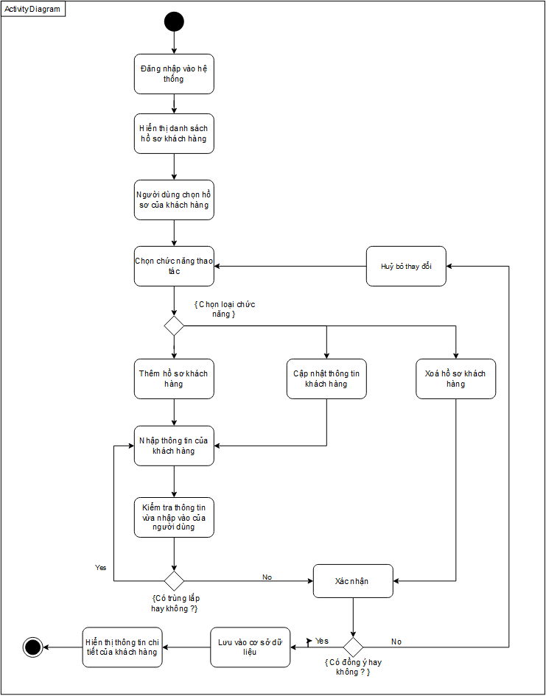
Use Case Number: | UC9
Use Case Name: | Quản lí khách hàng
Actor (s): | Kế toán
Maturity: | Focused
Summary: | Tạo tài khoản, tìm kiếm, xem, cập nhật thông tin tài khoản.
Basic Course of Events: | Actor Action | System Response
 | 1. Đăng nhập vào hệ thống.
 |  | 2. Hệ thống hiển thị giao diện chính để người dùng chọn chức năng.
 | 3. Chức năng sẽ bắt đầu khi người dùng chọn vào mục quản lí khách hàng.
 |  | 4. Hệ thống sẽ hiện thị danh sách các hồ sơ của khách hàng đã từng mua hàng.
 | 5.Nhấn vào hồ sơ cần xem thông tin.
 |  | 6. Hệ thống hiển thị form để chọn chức năng thao tác. A1, A2, A3.
 |  | 7. Hiển thị lại thông báo cho hệ thống.

Alternative Paths: | A1
 | Actor Action | System Response
 | 1. Nhân viên bấm nút “+khách hàng”
 |  | 2. Hệ thống hiển thị form tạo tài khoản
 | 3. Nhân viên sẽ nhập thông tin tài khoản của khách hàng cần đăng kí vào form đăng kí tài khoản.
 |  | 4. Hệ thống sẽ kiểm tra thông tin tài khoản có bị trùng với các thông tin của tài khoản khác E1.
 | 5. Nhân viên sẽ chọn nút lưu. E2
 |  | 6. Hệ thống sẽ quay lại bước 4 của Basic Course of Events và lưu vào cơ sở dữ liệu.

 | A2
 | Actor Action | System Response
 | 1. Nhân viên chọn vào hồ sơ khách hàng cần cập nhật sau đó nhấn nút cập nhật.
 |  | 2. Hệ thống hiển thị form thông tin khách hàng.
 | 3. Nhân viên điền các thông tin cần thay đổi.
 | 4. Nhân viên chọn nút lưu. E2
 |  | 5. Hệ thống lưu các thay đổi trong cơ sở dữ liệu.

 | A3
 | Actor Action | System Response
 | 1.Người dùng chọn vào nút “Xoá”
 |  | 2. Hiển thị form để xác nhận việc xoá hồ sơ khách hàng.
 | 3. Người dùng nhấn nút xác nhận.
 |  | 4. Hiện thị thông báo xoá thành công.

Exception Paths: | E1. Nếu hệ thống kiểm tra thông tin bị trùng thông tin tài khoản trước đó, trả về bước 1 của A1.
 | E2. Hệ thống hiển thị thông báo xác nhận những thay đổi cho người dùng nếu người dùng chọn không thì hệ thống sẽ trả về màn hình danh sách hồ sơ khách hàng.
Extension Points: | None
Triggers: | Kế toán muốn tạo hồ sơ khách hàng hoặc cập nhật thông tin hồ sơ khách hàng.
Assumptions: | Thông tin hồ sơ của khách hàng đã được lưu trong CSDL
Preconditions: | Actor phải có đủ quyền sử dụng chức năng.
Post Conditions: | None
Reference: Business Rules: | None
Author (s): | Phạm Huy
Date: | 24-11-2020

